상품제안서
자개프리미엄볼펜+곤룡포나전한지가죽명함지갑 | 상품코드: S31083

 |  |  |  |  |  |  | 02-713-8555 | www.synergygift.co.kr
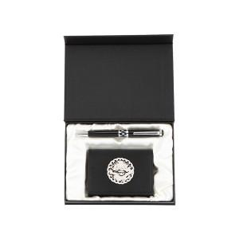

【상세/제작정보】 | <p>※금형비 별도 상품입니다.</p>

【인쇄/포장옵션】 | 레이저, 불박 / 포장지포장

【공급단가】 | 수량 | 20~ | 100~ | 300~ | 500~ | 1,000~
*VAT별도 | 단가 | 42,120원 | 40,560원 | 39,000원 | 37,440원 | 36,500원

【상품 URL】 | https://www.synergygift.co.kr:443/src/goods_detail.php?gdno=31083

